【参考】 IT一般控制的值得关注的缺陷
控制缺陷包括为应对技术基础设施、安全管理或技术引进、开发和维护(QRG 3 – 35C)的IT一般控制缺失或无效。控制缺陷可能也与职责分离相关。 与IT相关的职责分离通常涉及将授权和审批、设计和开发、复核和检查以及执行职责分离。此外，当承担IT相关职责的人员同时也在被审计单位的业务流程或被审计单位的财务报告流程中也担任角色时（即，有能力生成、记录、处理或报告被审计单位的交易、事项或情况或维护相关资产、负债或权益的会计责任的人员），也存在职责分离问题。
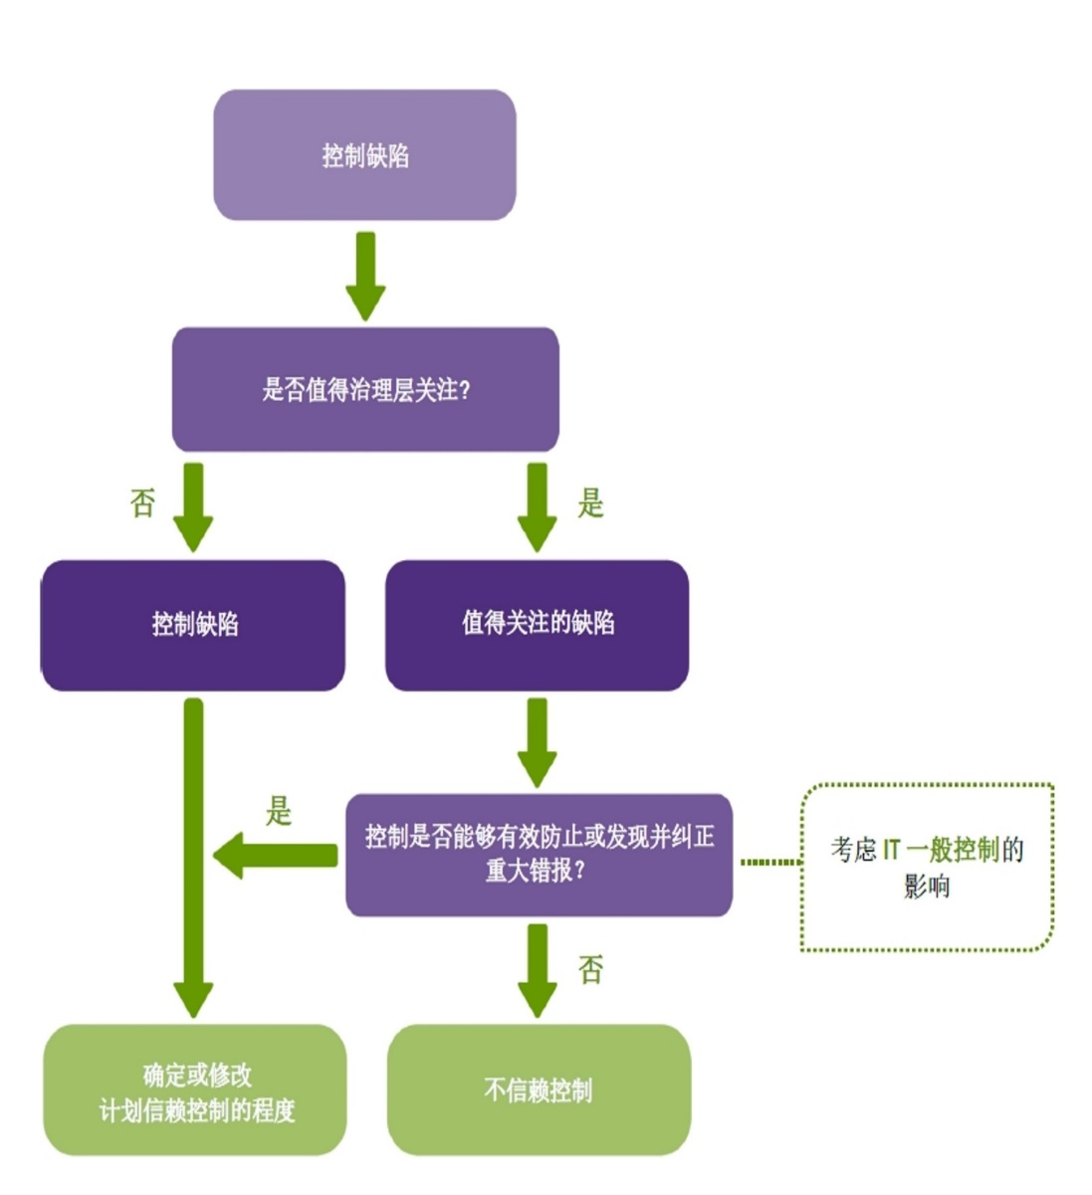

在IT一般控制中识别出的为应对因使用信息技术导致的风险的值得关注的缺陷将影响计划信赖控制的程度(QRG 3 – 36A)。
下列情况可能表明存在IT一般控制值得关注的缺陷： • 对IT系统的变更要求未经批准； • 对IT系统的变更在执行前未经测试和批准； • 在变更过程中未执行数据转换测试； • 未恰当配置电脑以防止不适当的用户访问个人系统； • 正式用户账户建立和维护程序尚未建立以要求、建立、发布、暂停、变更和删除用户账户； • 未使用用户和组文档控制数据访问权限； • 对编码、数据、配置和相关要素的访问未限制给适当的IT人员； • 职责分离问题； • 未经授权的访问企图未被记录和调查； • 系统管理特权未限制给适当的个人； • 外部访问不包括有限的访问时点或采用安全传输协定（例如，VPN，https）。

